关系图
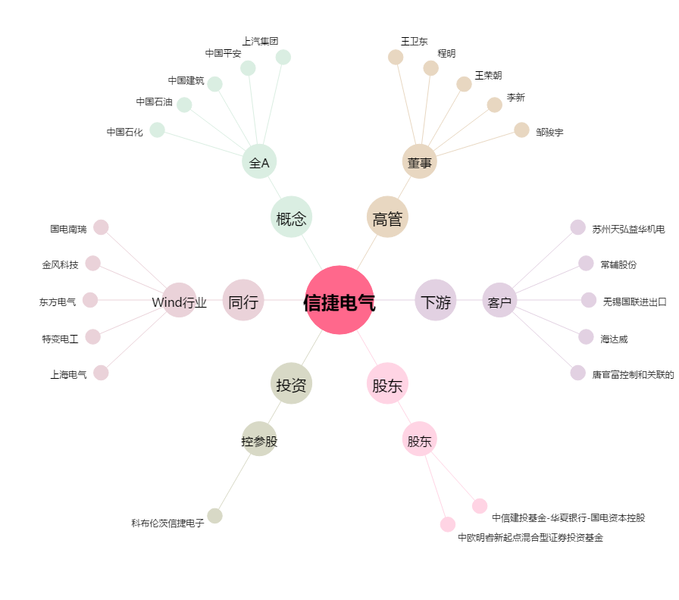
信捷电气[603416.SH] - 关系概览图

